Lista de inventario
Lista de inventario
MUSEO DE LAS CONCEPTAS
 |  |  |  |  |  | Materiales |  |  |  |  |  |  |  |  |  |  |  |  | Datación |  | Dimensiones |  |  |  |  | Informacion Tecnica |  |  |  |  | Descripcion de los elementos |  |  |  |  |  |  |  |  |  |  |  |  |  |  |  |  |  |  |  |  |  |  |  |  |  |  |  |  |  |  |  | Registro Fotografico |  |  |  |  |  |  |  |  |  |  | Datos de Control
Número ordinal de ingreso | Código de Registro para el INPC | Código del museo. | Tipo de bien | Nombre de la Obra | Otras denominaciones | metal | hueso | madera | tela | piedra | cerámica | papel | vidrio | marfil | cuero | Otros (Especificar) | Técnicas | Autor | Siglo | Año | Alto | Ancho | Diámetro | Espesor | Peso | Inscripciones | Descripción | Ubicación en el Museo | Régimen de propiedad | Estado General de Conservación | abolsados | craquelados | deformaciones | descosidos | desfases | desgastes | destensados | dobleces | exfoliaciones | falta de adhesión | faltantes soporte | fracturas | golpes | grietas | insectos | lagunas | manchas | marcas | microorganismos | oxidación | pasmados | quemaduras | rasgaduras | rayaduras | roturas | sales | sobrepintura | Otros | Estado de integridad | Conservación preventiva | Observaciones e información adicional | Información sobre pulicidad de la imagen | Foto 1 | Foto 2 | Foto 3 | Foto 4 | Foto 5 | Foto 6 | Foto 7 | Foto 8 | Foto 9 | Foto 10 | Código Fotográfico | Entidad investigadora | Nombre de la persona que registra | Fecha de Registro | Revisado por | Fecha de revisión | Nombre de quien realizo las fotografías
1 | 01/50/04/000001/2020 | 2M6-1-89A/086 | Pintura | Virgen de la Merced |  |  |  | x | x |  |  |  |  |  |  |  | Óleo sobre lienzo | Sor María de la Merced | XVII | 1751 | 195 | 116 | 8 |  |  | Yo Sa María de la Merced yse este cuadro de la Virgen de la Merced en 1751 | La Virgen al centro con manto blanco y decoraciones doradas, con el escudo Mercedario en el pecho, lleva en el brazo izquierdo al niño quien tiene en su mano derecha un pájaro y en la izquierda el mundo, en la mano derecha la Virgen tiene un ramo de flores. En la parte baja están dos Santos de la orden, el de la izquierda San Pedro Nolasco con túnica blanca, lleva una iglesita y un banderín de la orden y a la derecha está San Ramón Nonato, (Cardenal) que lleva una palma con tres coronas, candado en la boca y corona de espinas. La Virgen está parada en el lugar donde estuvo la inscripción, y en la parte superior, sobre un fondo gris, la rodean un grupo de nubes y 5 querubines a cada lado. La Virgen lleva corona con imperiales y el Niño potencias. | Sala de las Vírgenes | Monasterio de la Inmaculada Concepción de Cuenca | Regular |  | x | x | x | x | x | x | x | x | x | x | x | x | x | x | x | x | x | x | x | x | x | x | x |  |  | x | Necesita conservación preventiva | Completo | Luz indirecta, sistema de incendios, detección de movimiento | Primera pintura con firma femenina en la Real audiencia de Quito. Cambio de bastidor y consolidación, febrero de 1988. Marco dorado y rematado en frontón con el Corazón de Jesús en rojo y decoraciones de rocadia. | Guías del Museo, Imprenta Monsalve Moreno, 1991. Libro "De lo divino y lo profano", editado por el Banco Central, 1997 (pàg. 77).Foto tomada por el Econ. Gustavo Landívar para venta al público, 21 de enero de 2002. Imagen publicada en el libro "Cuenca Ecuador" del Dr. Claudio Malo González, 1991. Imagen publicada en el libro "Ángeles, enigma y belleza" del Dr. Andrés Abad, 2002. Imagen publicada en el libro "Colección pictórica del Museo de las Conceptas", de la Lcda. Eulalia Moreno de Dávila, 2005. Obra publicada en hoja volante para socios tarjeta dainers club, 2012. | 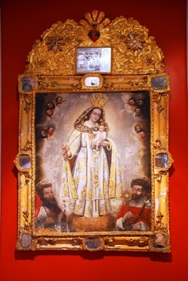 | 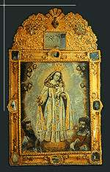 | 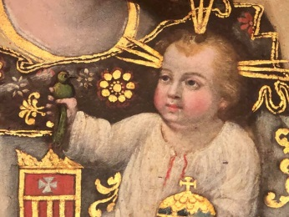 |  |  |  |  |  |  |  | DSC_0001 | Museo de las Conceptas | Carlos Morocho | 17/09/2020 | Silvania Mejía | 17/10/2020 | Silvania Mejía
2 | 01/50/04/000002/2020 | 2M6-2-89-A/068 | Pintura | Virgen de la Merced |  |  |  | x | x |  |  |  |  |  |  |  | Óleo sobre lienzo | Anónimo | XVIII |  | 81 | 65 | 6 |  |  |  | Virgen con hábito blanco y escudo de la Orden, lleva en su mano derecha el escapulario y el cetro y con la izquierda sostiene al Niño Jesús. Está sentada en una silla roja con dorado, sus pies descansan en un almohadón rojo y dorado. Tiene una aureola con decoraciones doradas, las dos figuras tienen coronas doradas y presenta un fondo azulado. Virgen y el Niño llevan corona con imperiales. | Sala de las Vírgenes | Monasterio de la Inmaculada Concepción de Cuenca | Regular |  | x | x | x | x | x | x | x | x | x | x | x | x | x | x | x | x | x | x | x | x | x | x | x | x | x | x | Necesita conservación preventiva | Completo | Luz indirecta, sistema de incendios, detección de movimiento | Cuadro repintado. Cambio de bastidor y consolidación, febrero de 1988. Marco sencillo de madera, nuevo. |  | 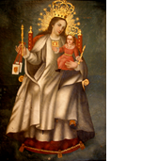 |  |  |  |  |  |  |  |  |  |  | Museo de las Conceptas | Silvana Mejía | 17/09/2020 | Mónica Muñoz | 02/10/2020 | Silvania Mejía
3 | 01/50/04/000003/2020 | 2M6-3-89-A/010 | Pintura | Virgen del Carmen |  |  |  | x | x |  |  |  |  |  |  |  | Óleo sobre lienzo | anónimo | XVIII |  | 112 | 95 | 6 |  |  | Yo soi Dulce Madre - Yo soi Virgen María - Yo soi el camino - Yo soi norte y guía - Yo soi la esperanza - Yo soi la vida - Yo soi la Clemente - Yo soi Madre pia. | Motivo central único, la Virgen del Carmen con hábito rojo y manto blanco, sostiene con la mano derecha al Niño Jesús quien viste una túnica transparente y manto verde y sostiene en su mano derecha un escapulario. Con la mano izquierda la Virgen sostiene el escapulario y dos rosas. Tiene una aureola de estrellas, arete de perla, está sentada en un grupo de nubes y su pie descansa sobre una luna en creciente, además la rodea una cinta blanca en la que están las inscripciones probablemente añadidos. | Sala de las Vírgenes | Monasterio de la Inmaculada Concepción de Cuenca | Bueno |  | x | x | x | x | x | x | x | x | x | x |  |  | x | x |  | x | x | x | x | x | x | x | x | x | x | x | Necesita conservación preventiva | Completo | Luz indirecta, sistema de incendios, detección de movimiento | Se nota a la izquierda una mano anterior (arrepentimiento). | Pulicado en el libro "Colección Pictórica del Museo de las Conceptas". Imagen de portada. Eulalia Moreno. 2005 | 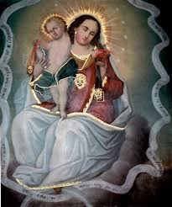 |  |  |  |  |  |  |  |  |  |  | Museo de las Conceptas | Silvana Mejía | 17/09/2020 | Mónica Muñoz | 02/10/2020 | Silvania Mejía
4 | 01/50/04/000004/2020 | 2M6-4-89-A/124 | Pintura | Genealogía Mariana | El árbol de Jossé |  |  | x | x |  |  |  |  |  |  |  | Óleo sobre lienzo | anónimo | XVIII |  | 87 | 68 | 6 |  |  |  | Un árbol con tres ramas a cada lado, posan en cada una dos reyes, asentados sobre algo que asemeja una nube, tienen corona y cetro dorados y capa roja, solo uno sostiene una lira. En la parte superior está la Virgen sentada con el Niño a su derecha y un rosario, con la mano izquierda sostiene un cetro. En la raíz hay una figura masculina con los brazos abiertos que se esfuman en la tierra, y adelante una figura acostada con túnica roja y manto verde. Virgen y el Niño con corona con imperiales. | Sala de las Vírgenes | Monasterio de la Inmaculada Concepción de Cuenca | Bueno |  | x | x | x | x | x | x | x | x | x | x | x |  | x | x |  |  |  |  |  |  |  |  |  |  |  |  | Necesita conservación preventiva | Completo | Luz indirecta, sistema de incendios, detección de movimiento | Cambio de bastidor y consolidación, febrero de 1988. Marco de madera, color negro, nuevo. Portada de invitación. | Portada del libro "De lo divino y lo profano", Arte Cuencano de los siglos XVIII y XIX (pág. 72). Fotografía tomada por el Econ. Gustavo Landívar para venta al público, 21 de enero de 2002. Portada de díptico informativo, 1 de abril de 2002. Imagen publicada en el libro "Colección pictórica del Museo de las Conceptas" Eulalia Moreno. 2005. Folleto Fundación Museo de las Conceptas. Imagen de portada. 2013 | 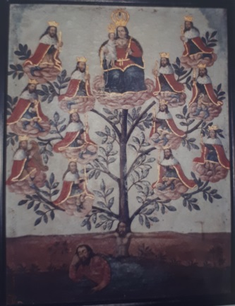 |  |  |  |  |  |  |  |  |  |  | Museo de las Conceptas | Silvana Mejía | 17/09/2020 | Mónica Muñoz | 02/10/2020 | Silvania Mejía
5 | 01/50/04/000005/2020 | 2M6-5-89-A/126 | Pintura | Natividad | Adoración de los pastores |  |  | x |  |  |  |  |  |  |  |  | Óleo sobre madera | Anónimo | XVII |  | 59 | 43 | 6 |  |  |  | Al centro la imagen de la Virgen que adora al Niño Jesús desnudo recostado sobre pajas y cubierto con un manto transparente. En el lado derecho está San José Bautista con una oveja, en ambos lados del cuadro se ven dos pastores que tienen aves y animales. En la parte inferior se puede ver un perro, conejos, oveja y gallo. Toda la escena se desarrolla dentro de un portal. | Sala de las Vírgenes | Monasterio de la Inmaculada Concepción de Cuenca | Bueno |  | x |  |  |  | x |  |  | x |  |  | x | x | x | x | x | x | x | x | x |  |  |  |  | x | x | x | Necesita conservación preventiva | Completo | Luz indirecta, sistema de incendios, detección de movimiento | Marco apollido con decoraciones floras pequeñas de yeso. | Pulicado en el libro "Colección Pictórica del Museo de las Conceptas de Elalia Moreno. 2005. Folleto Fundación Museo de las Conceptas 2013 | 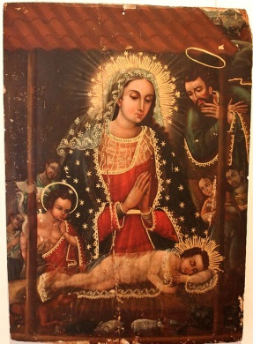 |  |  |  |  |  |  |  |  |  |  | Museo de las Conceptas | Silvana Mejía | 17/09/2020 | Mónica Muñoz | 02/10/2020 | Silvania Mejía
6 | 01/50/04/000006/2020 | 2M6-6-89-A/046 | Pintura | Dolorosa | La soledad de la Virgen |  |  | x | x |  |  |  |  |  |  |  | Óleo sobre lienzo | Anónimo | XX |  | 56 | 47 | 5 |  |  | Inscripción ilegible en la parte posterior del lienzo | La Virgen, en actitud de dolor observa la corona y los clavos de Cristo que están en una tela de color blanco. Viste túnica ploma y manto azul. Lleva un paño blanco hacia sus ojos, hay resplandores en su cabeza. El fondo es de un color grisáceo uniforme. Marco de madera con aplicaciones de yeso. | Sala de las Vírgenes | Monasterio de la Inmaculada Concepción de Cuenca | Bueno |  | x |  |  |  | x |  |  | x | x | x |  |  |  | x | x | x | x | x |  |  |  |  |  |  |  |  | Necesita conservación preventiva | Completo | Luz indirecta, sistema de incendios, detección de movimiento | Marco apollido con decoraciones floras pequeñas de yeso. | Pulicado en el libro "Colección Pictórica del Museo de las Conceptas". Elalia Moreno. 2005 | 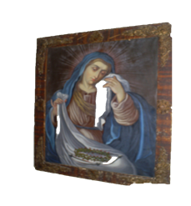 |  |  |  |  |  |  |  |  |  |  | Museo de las Conceptas | Silvana Mejía | 17/09/2020 | Mónica Muñoz | 02/10/2020 | Silvania Mejía
7 | 01/50/04/000007/2020 | 2M6-7-89-A/082 | Pintura | Virgen de la Leche |  |  |  | x | x |  |  |  |  |  |  |  | Óleo sobre lienzo | Anónimo | ´XVIII |  | 67 | 53 | 5 |  |  | La Virgen sostiene al Niño en actitud de amamantarlo, con su mano sostiene al seno. El Niño semidesnudo mira hacia fuera. | La Virgen viste velo blanco, túnica roja y manto azul, el Niño tiene cubierto parte de su cuerpo con un velo blanco, cuya punta sostiene con la mano derecha. Tienen los dos resplandores dorados en su cabeza. | Sala de las Vírgenes | Monasterio de la Inmaculada Concepción de Cuenca | Bueno |  | x |  |  |  | x |  |  | x | x | x |  |  |  | x | x | x | x | x | x |  |  |  |  |  |  | x | Necesita conservación preventiva | Completo | Luz indirecta, sistema de incendios, detección de movimiento | Marco de madera. Cambio de bastidor y consolidación, febrero de 1988. | Fotografía tomada por el Econ. Gustavo Landívar para venta al público- 2002. Imagen publicada en el libro "Colección Pictórica del Museo de las Conceptas". Eulalia Moreno. 2005 | 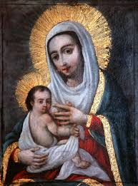 |  |  |  |  |  |  |  |  |  |  | Museo de las Conceptas | Silvana Mejía | 17/09/2020 | Mónica Muñoz | 02/10/2020 | Silvania Mejía
8 | 01/50/04/000008/2020 | 2M6-8-89-A/122 | Pintura | Virgen Niña | Santa Ana enseñándole a leer a la Virgen |  |  | x | x |  |  |  |  |  |  |  | Óleo sobre lienzo | Anónimo | XX |  | 51 | 41 | 6 |  |  |  | Santa Ana abraza amorosamente a María, mientras ella lee un libro. En la parte superior izquierda el Espíritu Santo ilumina desde el cielo, y además se ve un fondo de nubes obscuras. Santa Ana está sentada en una silla de color rojo con adornos amarillo y viste túnica azul, velo blanco y manto amarillo. María tiene una aureola de estrellas, y viste túnica blanca con manto azul y verde. | Sala de las Vírgenes | Monasterio de la Inmaculada Concepción de Cuenca | Bueno |  | x |  |  |  |  |  |  | x |  |  |  |  |  | x |  | x |  | x |  |  |  |  |  |  | x |  |  | Completo | Luz indirecta, sistema de incendios, detección de movimiento | Marco de madera sencillo. Inscripción metálica por un estudiante borrado por Ximena Pulla. | Imagen pulicada en el libro "Colección Pictórica del Museo de las Conceptas de Elalia Moreno. 2005 | 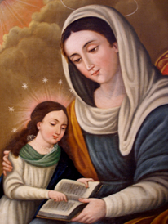
9 | 01/50/04/000009/2020 | 2M6-9-89-A/130 | Pintura | Mater Dolorosa |  |  |  | x | x |  |  |  |  |  |  |  | Óleo sobre lienzo | Anónimo | XVIII |  | 53.5 | 34.5 | 5 |  |  |  | Virgen en actitud de dolor observa: corona de espinas, silicios, dados, monedas y en la parte izquierda del cuadro la lanza y el hisopo. Está atravesado su pecho por una espada. Lleva un manto azul con adornos dorados y resplandores en la cabeza, en la parte superior hay tres querubines. | Sala de las Vírgenes | Monasterio de la Inmaculada Concepción de Cuenca | Bueno |  | x |  |  |  |  |  |  | x |  |  |  |  |  | x |  |  |  | x |  |  |  |  |  | x |  |  |  | Completo | Luz indirecta, sistema de incendios, detección de movimiento | Cambio de bastidor y consolidación. Febrero de 1988 | Imagen pulicada en el libro "Colección Pictórica del Museo de las Conceptas de Elalia Moreno. 2005 | 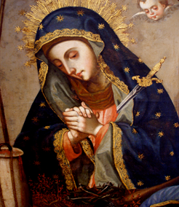
10 | 01/50/04/000010/2020 | 2M6-10-89-A/156 | Pintura | Adoración de los Reyes |  |  |  |  |  | x |  |  |  |  |  | Mármol | Óleo sobre mármol | Anónimo | XVII |  | 44.5 | 50 | 5 |  |  |  | La Virgen sentada viste túnica roja y manto azul y velo blanco, sostiene al Niño semidesnudo. A su lado San José vestido de lila y café, indica a los visitantes al Niño. Le visitan los Tres Reyes Magos negro, blanco y el indio ricamente vestidos hacen la entrega de las ofrendas con niños que están hincados y parados. El Rey Blanco está hincado besando la mano del Niño. Al fondo el cortejo de los Reyes Magos, soldados con lanza y caballos afuera en el campo de césped. Al fondo ruinas de un palacio. Copia de modelo europeo. | Sala de las Vírgenes | Monasterio de la Inmaculada Concepción de Cuenca | Bueno |  |  |  |  |  |  |  |  | x |  |  | x | x |  | x |  |  |  | x |  |  |  |  |  | x |  |  | Partido y pegado | Completo | Luz indirecta, sistema de incendios, detección de movimiento | Esquina rota y pegada en febrero de 1988. Marco ancho de madera, nuevo. | Foto publicada en el folleto de la Mansión Alcázar, diciembre de 2006. Pulicado en el libro "Colección Pictórica del Museo de las Conceptas de Elalia Moreno. 2005
11 | 01/50/04/000011/2020 | 2M6-11-89-A/154 | Pintura | Virgen Niña |  |  |  |  |  | x |  |  |  |  |  | Mármol | Óleo sobre mármol | Anónimo | XVII |  | 46.5 | 53 | 6 |  |  |  | La Virgen recibe instrucciones de Santa Ana su madre. La acompaña San Joaquín está sentado con su bastón, viste túnica roja y manto azul. Santa Ana tiene tapada su cabeza con un manto blanco y abraza a la niña la misma que está parada leyendo un libro. Viste túnica blanca y roja. Están sobre una terraza, sobre una almohada está un perro. Al fondo se ven jardines y pasarelas y una casa grande rodeada de árboles. El cielo muestra la textura del mármol. Copia de modelo europeo. | Sala de las Vírgenes | Monasterio de la Inmaculada Concepción de Cuenca | Bueno |  |  |  |  |  |  |  |  | x |  |  |  |  |  | x | x | x |  | x |  |  |  |  |  |  |  |  |  | Completo | Luz indirecta, sistema de incendios, detección de movimiento | Marco nuevo de madera sencillo. | Pulicado en el libro "Colección Pictórica del Museo de las Conceptas. Imagen de la Portada. Eulalia Moreno. 2005
12 | 01/50/04/000012/2020 | 2M6-12-89-A/136 | Pintura | Virgen Niña | Santa Ana enseñándole a leer a la Virgen |  |  | X | X |  |  |  |  |  |  |  | Óleo sobre tela | Anónimo | XIX |  | 58.5 | 48 | 5 |  |  |  |  | Sala de las Vírgenes | Monasterio de la Inmaculada Concepción de Cuenca | Bueno |  |  |  |  |  | x |  |  | x | x | x |  |  |  | x |  | x | x | x |  |  |  |  |  |  |  |  |  | Completo | Luz indirecta, sistema de incendios, detección de movimiento | Marco de madera con decoración, pintado de flores en las esquinas. | Imagen publicada en el libro "Colección Pictórica del Museo de las Conceptas, de la Lcda. Eulalia Moreno, 2005. En abril de 2013 se exhibe en la exposición "Cuenca y la tradición Mariana" del 4 de abril al 31 de mayo. Pulicado en el libro "Colección Pictórica del Museo de las Conceptas de Elalia Moreno. 2005
13 | 01/50/04/000013/2020 | 2M6-13-89-A/076 | Pintura | Virgen del Carmen |  |  |  | x | x |  |  |  |  |  |  |  | Óleo sobre lienzo | Anónimo | XVIII |  |  |  | 5 |  |  |  | La Virgen sentada viste con los colores de la orden Carmelita y lleva en su mano izquierda un escapulario de la misma, con la mano derecha sostiene al Niño que viste de rojo y que sostiene con su mano derecha al mundo. La Virgen tiene resplandores y estrellas. Al fondo un cielo azul con nubes blancas. | Reserva 2 | Monasterio de la Inmaculada Concepción de Cuenca | Bueno |  |  |  |  |  |  |  |  | x | x | x |  |  |  | x |  | x | x | x |  |  |  |  |  |  |  |  |  | Completo |  |  | Imagen pulicada en el libro "Colección Pictórica del Museo de las Conceptas de Elalia Moreno. 2005
14 | 01/50/04/000014/2020 | 2M6-14-89-A/024 | Pintura | Santa Teresa de Ävila |  |  |  | x | x |  |  |  |  |  |  |  | Óleo sobre lienzo | Anónimo | XIX |  | 89 | 54 | 5 |  |  |  | La Santa lleva el hábito Carmelita y el virrete de doctora, en la mano izquierda una pluma y en la derecha un libro. Se encuentra dentro de un óvalo con fondo de nubes; por la parte superior derecha entran unos rayos. El fondo del cuadro es de color café. | Sala de los Santos | Monasterio de la Inmaculada Concepción de Cuenca | Bueno |  |  |  |  |  | x |  |  | x | x | x | x | x | x | x | x | x | x | x | x |  |  |  |  | x |  |  |  | Completo | Luz indirecta, sistema de incendios, detección de movimiento | Marco nuevo de madera. | Imagen pulicada en el libro "Colección Pictórica del Museo de las Conceptas de Elalia Moreno. 2005
15 | 01/50/04/000015/2020 | 2M6-15-89-A/030 |  | Santa Teresa de Ävila |  |  |  | x | x |  |  |  |  |  |  |  | Óleo sobre lienzo | Anónimo | XIX |  | 57 | 45 | 4 |  |  |  | La Santa se encuentra sentada en un sillón rojo con el hábito de las Carmelitas, en su pecho se ve un corazón en llamas, sostiene con su mano derecha y asentado sobre la mesa con tapete verde un crucifijo, a la derecha hay una calavera. Un fondo de nubes obscuras atravesadas por rayos que vienen de la parte superior derecha. | Sala de reuniones | Monasterio de la Inmaculada Concepción de Cuenca | Bueno |  |  |  |  |  | x | x |  | x | x | x |  |  |  | x | x | x | x | x |  |  |  | x |  | x |  |  | Parchado. Marco apolillado | Completo | Luz indirecta, sistema de incendios. |  | Imagen pulicada en el libro "Colección Pictórica del Museo de las Conceptas de Elalia Moreno. 2005
16 | 01/50/04/000016/2020 | 2M6-16-89-A/062 | Pintura | San Luis Gonzaga |  |  |  | x | x |  |  |  |  |  |  |  | Óleo sobre lienzo | Anónimo | XIX |  | 50.5 | 39 | 4 |  |  |  | El Santo viste hábito negro, inclinado hacia un crucifijo que sostiene con su mano izquierda, en la mano derecha sostiene silicios que se asientan sobre una mesa verde, en la mesa también a la izquierda se ve una calavera y en el centro un ramode azucenas y una corona. Al Santo le rodea una aureola de luz. | Sala de reuniones | Monasterio de la Inmaculada Concepción de Cuenca | Bueno |  | x |  |  |  | x |  |  | x | x | x |  |  |  | x | x | x |  | x | x |  |  |  |  |  |  |  | Marco negro sencillo apolillado | Completo | Luz indirecta, sistema de incendios. |  | Imagen pulicada en el libro "Colección Pictórica del Museo de las Conceptas de Elalia Moreno. 2005
17 | 01/50/04/000017/2020 | 2M6-17-89-A/028 | Pintura | Santa Mariana de Jesús |  |  |  | x | x |  |  |  |  |  |  |  | Óleo sobre lienzo | Anónimo | XIX |  | 108.5 | 86 | 6 |  |  | LA AZUCENA DE QUITO LA V.V. MARIANA DE JESUS, QUE POR LIBERTAR A SU PATRIA DE LA PESTE Y TERREMOTOS QUE PADECIA OFRECIO SU VIDA EN SACRIFICIO.- MURIO DE 26A.s DE EDAD LLENA E MERs. EN 1645. | La Santa está vestida de negro, con los brazos cruzados sobre el pecho en donde se ve el monograma de Jesús y sostiene una vara de azucena como símbolo de pureza. Está en actitud reverente ante un crucifijo que se encuentra sobre una mesa verde sobre en la que se encuentra también una calavera y tres silicios, en la parte superior izquierda está el Espíritu Santo en forma de paloma con rayos resplandecientes, | Sala de los Santos | Monasterio de la Inmaculada Concepción de Cuenca | Bueno |  |  |  |  |  |  |  |  | x |  |  |  |  |  | x | x | x | x |  |  |  |  |  |  |  |  | x | La figura de la Santa está íntegramente repintada, no así el resto del cuadro. Cambio de bastidor y marco, limpieza y consolidación en febrero de 1988. | Completo | Luz indirecta, sistema de incendios, detección de movimiento | Sale a México para el Fórum Mundial de las Culturas desde septiembre de 2007 a enero de 2008. Devuelven (ingresa) obra al Museo el día viernes 8 de febrero de 2008, del Fórum realizado en Monterrey-México. | Imagen pulicada en el libro "Colección Pictórica del Museo de las Conceptas de Elalia Moreno. 2005
18 | 01/50/04/000018/2020 | 2M6-18-89-A/002 | Pintura | San Francisco de Borja |  |  |  | x | x |  |  |  |  |  |  |  | Óleo sobre lienzo | Anónimo | XIX |  | 54 | 38 | 5 |  |  |  | Santo de la Orden Jesuita, en actitud contemplativa con crucifijo en mano. Extremo superior izquierdo un cáliz con eucaristía de la que salen rayos que llegan al pecho del Santo. Extremo inferior derecho: un libro que el Santo toca, la calavera coronada y un ángel en posición de observación de la escena. El fondo de nubes a la izquierda del cuadro y a la derecha una cortina roja típica del Barroco, y un ángel en posición tenante. | Sala de los Santos | Monasterio de la Inmaculada Concepción de Cuenca | Bueno |  |  |  |  |  |  |  |  | x |  |  |  |  |  | x |  |  |  | x |  |  |  |  |  |  |  |  | Marco de madera nego. Nuevo | Completo | Luz indirecta, sistema de incendios, detección de movimiento |  | Imagen pulicada en el libro "Colección Pictórica del Museo de las Conceptas de Elalia Moreno. 2005
19 | 01/50/04/000019/2020 | 2M6-19-89-A/114 | Pintura | San Martín de Porres |  |  |  | x | x |  |  |  |  |  |  |  | Óleo sobre lienzo | Anónimo | XIX |  | 42 | 30.5 | 5 |  |  |  | El Santo está de pie, viste el hábito dominicano. Lleva una escoba y una cesta de huevos. Parte superior derecha una ventana, debajo de ella una repisa con frascos. Parte superior izquierda decoración y cortinaje, al pie un perro, un gato y un ratón. | Sala de los Santos | Monasterio de la Inmaculada Concepción de Cuenca | Bueno |  |  |  |  |  |  |  |  | x |  |  |  |  |  | x |  |  |  | x |  |  |  |  |  |  |  |  |  | Completo | Luz indirecta, sistema de incendios, detección de movimiento |  | Imagen pulicada en el libro "Colección Pictórica del Museo de las Conceptas de Elalia Moreno. 2005
20 | 01/50/04/000020/2020 | 2M6-20-89-A/026 | Pintura | San José | San José de Moranville retocado por Boadilla |  |  | x | x |  |  |  |  |  |  |  | Óleo sobre lienzo | Jean de Moranville. Boadialla | XVIII y XIX |  | 124.5 | 94.5 | 6 |  |  | En la parte posterior del lienzo se registra con letras en carbón o lápiz: “Dn. Juan de Morainville” y más abajo no muy legible, “1747”. En la parte inferior dice en letra manuscrita de color azul: “Se retocó por Boadilla año de 1813 #”. Tanto las letras del lado superior como las del lado inferior son diferentes y corresponden a cada una de las fechas especificadas en el cuadro. | San José coronado sostiene al Niño que lleva en su mano una cruz latina. El Santo porta una vara de Azucenas. Viste túnica verde con flores doradas y manto café bordeado de dorado. El Niño viste túnica roja con flores doradas, fondo de cielo azul con nubes. San José lleva corona con imperiales y el Niño potencias. | Sala de los Santos | Monasterio de la Inmaculada Concepción de Cuenca | Bueno |  | x |  |  |  |  |  |  | x | x | x |  |  |  | x |  |  |  | x |  |  |  |  |  |  |  |  |  | Completo | Luz indirecta, sistema de incendios, detección de movimiento | El cuadro está íntegramente repintado, del original de Moranville solo se conserva una franja de pocos centímetros tanto en la parte superior como inferior del cuadro”. El cuadro fue cambiado de bastidor y marco, limpiado y consolidado en 1988. | Imagen publicada en el libro "Colección Pictórica del Museo de las Conceptas. Eulalia Moreno, 2005. Cuenca: Jean Louis de Moranville 1747 y la imagen “San José” del Museo de las Conceptas. José Luis Espinoza E. 2006. ARCA®arte colonial. SAN JOSÉ CON EL NIÑO MARIOLOGÍA. http://52.183.37.55/artworks/20080. Obra del pintor francés Juan de Moranville devela sus misterios luego de 272 añoshttps://www.patrimoniocultural.gob.ec/obra-del-pintor-frances-juan-de-moranville-devela-sus-misterios-luego-de-272-anos/Con imágenes infrarrojas se analiza la pintura patrimonial del artista Moranville en Cuenca. https://www.patrimoniocultural.gob.ec/con-imagenes-infrarrojas-se-analiza-la-pintura-patrimonial-del-artista-moranville-en-cuenca/ | 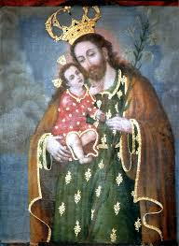 | 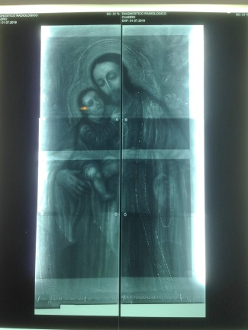
21 | 01/50/04/000021/2020 | 2M6-21-89-A/110 | Pintura | San Jacinto

